Om verktyget
Verifiering av en byggnads energiprestanda enligt BBR utifrån uppmätta värden

 |  | Så här fungerar det:
Om verktyget
Detta verktyg avses att användas för att beräkna primärenergital (EPpet) enligt Boverkets byggregler BBR25 eller BBR29 till 31 utifrån uppmätta värden. (Då energikraven är de samma i BBR31, 30 samt 29 kan verktyget användas för alla dessa verioner. Välj BBR29.)
Den 1 juli 2021 infördes krav på individuell mätning och debitering (IMD) för värme i befintliga flerbostadshus. Kravet gäller för de energimässigt sämsta flerbostadshusen (>180 kWh/m² och år för Jämtlands, Västerbottens eller Norrbottens län och >200 kWh/m² och år för övriga landet). Kravet gäller energiprestanda räknat som primärenergital enligt Boverkets Byggregler, BBR25. Verktyget kan användas för att beräkna byggnadens primärenergital för att bedöma om byggnaden omfattas av krav på IMD.
Från den 1 oktober 2021 kommer det att finnas möjlighet att söka energieffektiviseringsstöd för flerbostadshus. Stödet gäller för flerbostadshus som har ett primärenergital större än 100 kWh/m² och år och som genomför åtgärder som minskar primärenergitalet med 20 procent. Kravet gäller energiprestanda räknat som primärenergital enligt Boverkets Byggregler, BBR29. Verktyget kan användas för att beräkna byggnadens primärenergital för att bedöma om byggnaden omfattas av stödet.
Beräkning av primärenergital för att fastställa byggnadens energiprestanda baseras på levererad (köpt) energi till byggnaden vid normalt brukande under ett normalår enligt Boverkets föreskrifter BEN (2016:12). Verktyget kan användas för att beräkna byggnadens primärenergital utifrån byggnadens uppmätta energianvändning. Verktyget har funktioner för normalisering av energi till tappvarmvatten, normalisering av energianvändningen på grund av avvikelser i innetemperatur och avvikelser i internlaster (i flerbostadshus) samt normalårskorrigering av den klimatberoende energianvändningen. Korrigering pga. avvikelser i internlaster i lokaler bör göras med dynamisk energiberäkning och är därför inte lämpligt med detta verktyg.
Normalårskorrigering baseras på månadsvisa värden enligt graddagsmetoden med klimatfiler från Sveby (normalårsdata SMHI 1990-2020). Korrigering av energi för uppvärmning på grund av avvikelser i innetemperatur hanteras genom att en graddagsbaserad kvot tas fram för uppvärmning till normal innetemperatur respektive uppmätt innetemperatur. Resultatet kan skilja sig något från normalårskorrigierade värden i Boverket databas Gripen för Energideklarationer eftersom metoden Energi-index används där.
I fliken "Indata och resultat" specificeras information om byggnaden och data som behövs för normalisering av mätvärden och fastställande av energikrav. Här visas beräknad uppmätt specifik energianvändning enligt BBR, normaliserad energianvändning och beräknat primärenergital enligt BBR25 eller BBR29.
I fliken "Mätvärden" anges uppmätt energi för uppvärmning, tappvarmvatten, komfortkyla, fastighetsenergi och verksamhetsenergi eller hushållsenergi för en sammanhängande 12-månadersperiod. Energianvändningen ska anges separat för varje energibärare. Även uppmätta representativa innetemperaturer under uppvärmningssäsongen skrivs in i fliken "Mätvärden".
Mätdata som behövs för att normalisera och beräkna en byggnadens energiprestanda baseras på Svebys ”Mätanvisningar version 2.0”. Tänk på att mätuppgifter vid behov bearbetas före normalisering av mätvärden. Mer information om hantering av mätdata finns i Svebys "Verifieringsanvisningar version 2.0".
Programmet har utvecklats av CIT Renergy (tidigare namn CIT Energy Management) på uppdrag av Energimyndigheten. CIT Renergy tar inte ansvar för mätdata som matas in i programmet, resultat eller användning av resultat.
Verktyg för normalisering av mätvärden, normalårskorrigering och beräkning av primärenergital enligt BBR25 alternativt BBR29 Valbara mätperiod är 2018 till och med 2025

Versionsnummer: | VERSION 1.7
Datum: | 2026-08-12
Utvecklat av: | CIT Renergy AB
Programmerare: | Tommy Sundström
 | Mari-Liis Maripuu
Ansvarig: | Åsa Wahlström
Granskad: | Karin Glader

Indata och resultat
Verifiering av byggnadens energiprestanda
I denna flik specificeras information om byggnaden och data som behövs för normalisering av mätvärden och fastställande av energikrav. Nedan visas beräknad uppmätt specifik energianvändning enligt BBR, normaliserad energianvändning, beräknat primärenergital enligt BBR25 eller BBR29 (BBR & BBR31) och om byggnaden omfattas av krav på IMD värme.
OBS! Endast vita celler fylls i. Gråa celler beräknas eller länkas automatiskt. Hjälptexter finns i kommentars rutor vid vita rutor där indata matas in.
Ansvarig för beräkningar
Datum

INDATA OM BYGGNADEN

Byggnad, adress
Fastighetsbeteckning
Län | Västra Götalands län
Klimatort | Skara | 50 | ortlista!$p1:$p$50

Byggnadens area Atemp | 1000 | m2
Andel bostäder | 100 | %
Andel lokaler |  | %

Innehåller flerbostadshuset övervägande delen (>50 % Atemp) lägenheter med en boarea om högst 35 m2 vardera? | NEJ

Finns det äldreboende i byggnaden? | NEJ

KRAV PÅ ENERGIPRESTANDA ENLIGT BBR

BBR-version | BBR29
Geografisk justeringsfaktor Fgeo | 1
Installerad eleffekt för uppvärmning och tappvarmvatten | < 10 W/m2 Atemp | Behövs bara anges om byggnaden har komfortkyla.
 | Bostadsdel | Lokaldel (finns ej)
Maximalt hygieniskt uteluftsflöde |  |  | l/s m2 Atemp
Ventilationens drifttid |  |  | timmar/vecka
Genomsnittlig uteluftsflöde | 0.35 |  | l/s m2 Atemp
Nybyggnadskrav på primärenergital (EPpet) | 75.0 |  | kWh/m2 Atemp och år
 | 75.0 | 0.0
Nybyggnadskrav på primärenergital hela byggnaden (EPpet) | 75.0 | kWh/m2 Atemp och år

KRAV PÅ INSTALLATION AV IMD VÄRME
(OBS! Om du vill kontrollera om byggnaden omfattas av kravet på IMD ska du välja BBR25)
Gränsnivå på primärenergital för IMD (enligt BBR25) | 200.0 | kWh/m2 Atemp och år

RESULTAT

BYGGNADENS ENERGIPRESTANDA
 | BBR29
Beräknat primärenergital | 0.0 | kWh/m2 Atemp och år

BYGGNADENS SPECIFIKA ENERGIANVÄNDNING (BBR-ENERGI)
 | Uppmätt | Normaliserad
Energianvändning totalt | 0.0 | 0.0 | kWh/m2 Atemp och år
Fördelning |  | 0
Energi för uppvärmning | 0.0 | 0.0 | kWh/m2 Atemp och år
Energi för tappvarmvatten | 0.0 | 0.0 | kWh/m2 Atemp och år
Energi för komfortkyla | 0.0 | 0.0 | kWh/m2 Atemp och år
Energi till fastighetsel | 0.0 | 0.0 | kWh/m2 Atemp och år

Mätvärden
Uppmätt energianvändning
I denna flik anges byggnadens uppmätta energianvändning och annan tillgänglig data som behövs för normalisering av mätvärden och beräkning av byggnadens primärenergital. Beroende på hur mätsystemet är uppbyggd anges uppmätt energi för uppvärmning, tappvarmvatten, komfortkyla, fastighetsenergi och hushållsenergi för respektive energipost för en sammanhängande 12-månadersperiod.
OBS! Endast vita celler fylls i. Gråa celler beräknas eller länkas automatiskt. Många av de vita cellerna har rullgardinsmenyer där energiposten preciseras. Vid varje energipost finns förklarande text och hjälptexter i kommentars rutor vid vita rutor där indata matas in.

Mätsystem
För verifiering av en byggnads energianvändning enligt Boverkets regler behövs mätdata separerat för levererad energi till uppvärmning, tappvarmvatten, komfortkyla, fastighetsenergi och hushållsenergi. Mätvärdena behöver också anges separat för respektive energibärare (energikälla), exempelvis el, fjärrvärme, biobränsle, gas, osv. Dock finns inte alltid efterfrågade mätare i befintliga byggnader. Därav finns schablonuträkningar som kan användas beroende av vilka data som finns att tillgå.
Hur mätsystemet är uppbyggt i den aktuella byggnaden behöver specificeras innan uppmätta värden för olika energiposter fylls i. Beroende på mätarnas placering mäter de antigen hur mycket energi som levereras till byggnaden så kallad köpt energi eller hur mycket energi som produceras av energiproduktionssystemet. Detta ska anges under "Mätpunkt för mätning" genom val i rullgardinsmenyn. Även årsverkningsgrad för produktion av energi ska anges för vissa energiposter. Informationen används för beräkning av levererad energi om mätdata anges som producerad energi och för normalisering av energianvändningen. Om det inte går att få fram uppgifter om årsverkningsgraden kan schablonvärden användas som baseras på tabell 3:2 i Boverkets föreskrifter BFS 2017:6 BEN 2.

UPPMÄTT ENERGI FÖR UPPVÄRMNING
Tillgänglig mätdata |  | OBS! Om mätdata för energi för tappvarmvatten är tillgänglig ska energi för uppvärmning matas in exkl. tappvarmvatten!
Antal värmeproduktionssystem
 | System 1 | System 2 | System 3
Värmekälla uppvärmning |  | Värmepump | Fjärrvärme
Årsverkningsgrad |  | 2.00
Mätpunkt för mätning |  | Levererad energi | Levererad energi

UPPMÄTT ENERGI FÖR TAPPVARMVATTEN
Tillgänglig mätdata | Kallvattenvolym
Mätning av VVC förluster | Inkluderad i energi för tappvarmvatten
Energieffektiva tappvarmvattenarmaturer
Antal värmeproduktionssystem | 1 | OBS! Vid volymmätning av tappvarmvatten kan bara ett värmeproduktionssystem anges!
 | System 1 | System 2 | System 3
Värmekälla tappvarmvatten |  | El-panna | Värmepump
Årsverkningsgrad |  | 0.00 | 0.00
Mätpunkt för mätning |  | Levererad energi | Levererad energi

UPPMÄTT ENERGI FÖR KOMFORTKYLA
Finns komfortkyla i byggnaden? | Finns ej
Antal energiproduktionssystem | 0
 | System 1 | System 2 | System 3
Typ av energiproduktion | Kompressorkyla | Kompressorkyla | Fjärrkyla
Årsverkningsgrad | 2.5 | 2.5 | 1
Mätpunkt för mätning | Levererad energi | Levererad energi | Levererad energi

UPPMÄTT ENERGI FÖR FASTIGHETSENERGI
Finns det andra energikällor än el?
Antal energiproduktionssystem |  | OBS! Bara ett energiproduktionssystem kan anges om det finns inga andra energikällor än el!
 | System 1 | System 2 | System 3
Energikälla | El | Olja | Gas
Mätpunkt för mätning | Levererad energi | Levererad energi | Levererad energi
 |  |  | Elgolvvärme
Finns det el-golvvärme i badrum? | Finns ej | Antal badrum
Mätning av energi till elgolvvärme | Ingår i mätdata hushållsel | Uppskattad energianvändning | 0.0 | kWh/m2 år

Finns det en gemensam tvättstuga i byggnaden? | Finns ej |  | Tvättstuga
Mätning av energi till tvättstuga | Ingår i mätdata fastighetsel | Uppskattad energianvändning el | 3.0 | kWh/m2 år

Elanvändning utanför byggnaden (t.ex. utebelysning, motorvärmare, batteriladdare) | Ingår i mätdata fastighetsel
Uppskattad utvändig elanvändning | 0.0 | kWh/m2 år

UPPMÄTT TILLGODOGJORD EGENPRODUCERAD/ ÅTERVUNNEN ENERGI
Finns det egenproducerad/ återvunnen energi? | Finns ej
Antal system | 1
 | System 1 | System 2 | System 3 | System 4 | System 5
Typ av system | Solceller | Solfångare | Avloppsåtervinning | Solfångare | Återvinning av processvärme
Försörjer | fastighetsel | tappvarmvatten | tappvarmvatten | tappvarmvatten | värme
Placering av mätare | Före andra mätare | Före andra mätare | Före andra mätare | Före andra mätare | Före andra mätare

UPPMÄTT ENERGI FÖR HUSHÅLLSENERGI
Tillgänglig mätdata | Separat mätdata finns

Finns det andra energikällor än el? | Finns ej
Antal system | 1 | OBS! Bara ett energiproduktionssystem kan anges om det finns inga andra energikällor än el!
 | System 1 | System 2 | System 3
Energikälla | El | Fjärrvärme | Gas
Mätpunkt för mätning | Levererad energi | Levererad energi | Levererad energi

UPPMÄTT INOMHUSTEMPERATUR UNDER UPPVÄRMNINGSSÄSONGEN
Tillgänglig mätdata | Separat mätdata finns
Uppvärmningssäsongens start | nov
Uppvärmningssäsongens slut | feb

I tabeller nedan ska uppmätt energi för uppvärmning, tappvarmvatten, komfortkyla, fastighetsenergi och hushållsenergi specificeras separat för respektive energipost för en sammanhängande 12-månadersperiod. Mätvärden fördelas separat för respektive energibärare enligt systemvalet som gjordes ovan under Mätsystem.
Mätdata

Start av mätperiod
År | 2025
Månad | jan
Obs! 12-månadersperioden går på ett år som inte kan normalårskorriegras. Välj annan mätperiod
UPPMÄTT ENERGI FÖR UPPVÄRMNING |  |  | 0 | Värmepump | Fjärrvärme
 |  |  | 0 | Levererad energi | Levererad energi
 | År | Månad | MWh | MWh | MWh
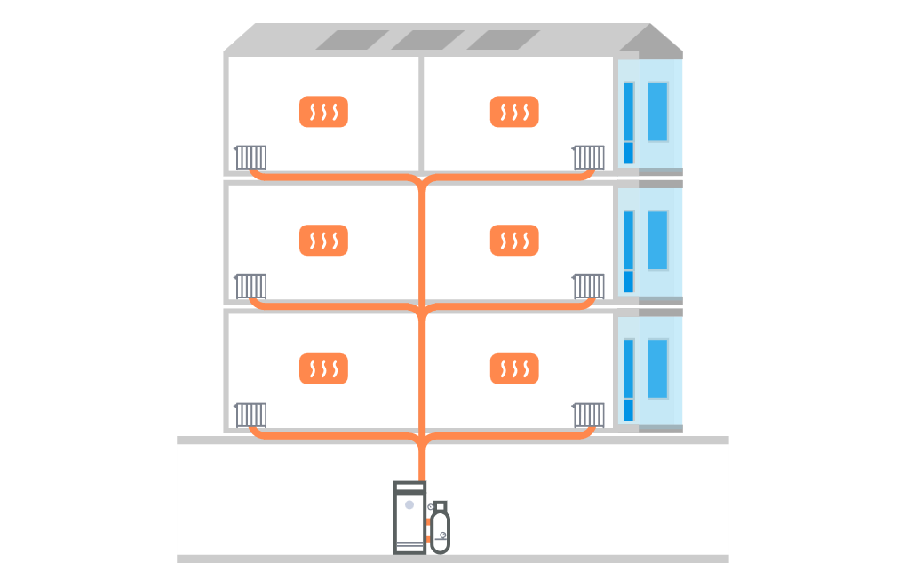
 | 2025 | jan |  | 10.0
 | 2025 | feb |  | 10.0
 | 2025 | mars |  | 10.0
 | 2025 | apr |  | 10.0
 | 2025 | maj |  | 10.0
 | 2025 | jun |  | 0.0
 | 2025 | jul |  | 0.0
 | 2025 | aug |  | 0.0
 | 2025 | sept |  | 10.0
 | 2025 | okt |  | 10.0
 | 2025 | nov |  | 10.0
 | 2025 | dec |  | 10.0

UPPMÄTT ENERGI FÖR TAPPVARMVATTEN

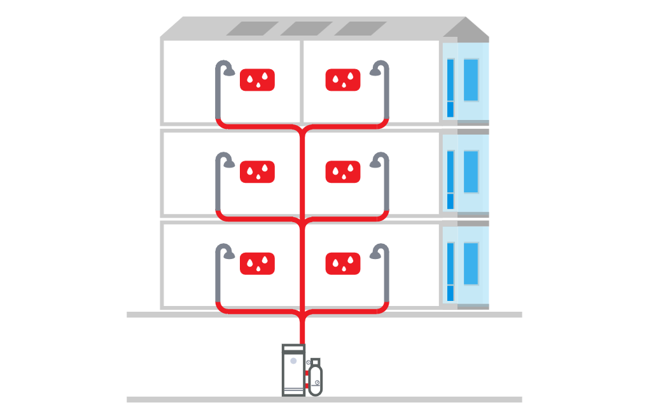
 |  |  |  | El-panna | Värmepump |  | 0 | El-panna | Värmepump
 |  |  | Kallvattenvolym | Levererad energi | Levererad energi |  | Producerad energi | Producerad energi | Producerad energi
 | År | Månad | m3 | MWh | MWh |  | MWh | MWh | MWh
 | 2025 | jan
 | 2025 | feb
 | 2025 | mars
 | 2025 | apr
 | 2025 | maj
 | 2025 | jun
 | 2025 | jul
 | 2025 | aug
 | 2025 | sept
 | 2025 | okt
 | 2025 | nov
 | 2025 | dec

UPPMÄTT ENERGI FÖR KOMFORTKYLA
(FINNS EJ) |  |  | Kompressorkyla | Kompressorkyla | Fjärrkyla
 |  |  | Levererad energi | Levererad energi | Levererad energi
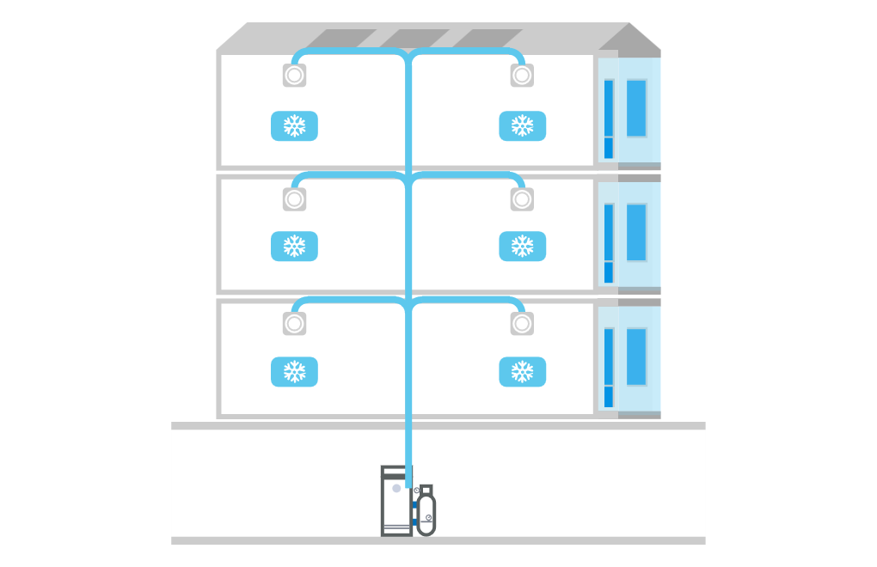
 | År | Månad | MWh | MWh | MWh
 | 2025 | jan
 | 2025 | feb
 | 2025 | mars
 | 2025 | apr
 | 2025 | maj
 | 2025 | jun
 | 2025 | jul
 | 2025 | aug
 | 2025 | sept
 | 2025 | okt
 | 2025 | nov
 | 2025 | dec

UPPMÄTT ENERGI FÖR FASTIGHETSENERGI
 |  |  |  |  |  |  | Energi till elgolvvärme | Energi till tvättstuga
 |  |  | El | Olja | Gas |  | El | El
 |  |  | Levererad energi | Levererad energi | Levererad energi |  | Levererad energi | Levererad energi
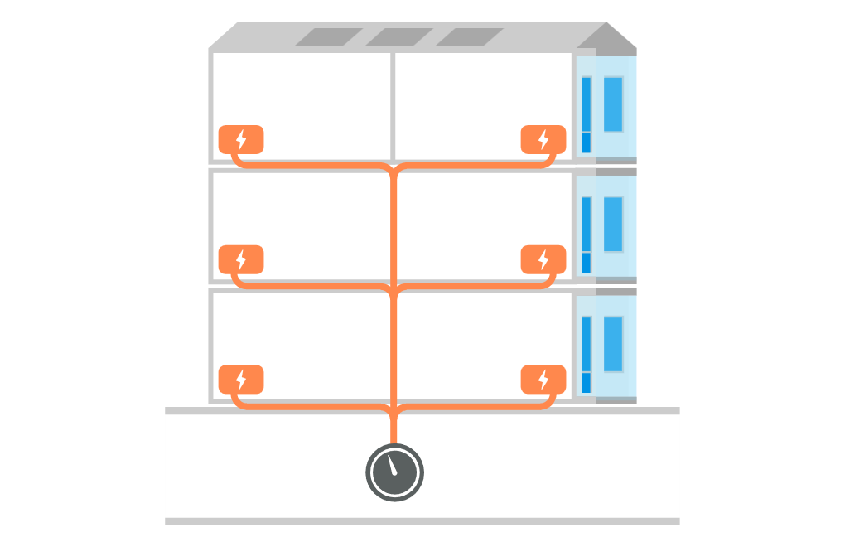
 | År | Månad | MWh | MWh | MWh |  | MWh | MWh
 | 2025 | jan
 | 2025 | feb
 | 2025 | mars
 | 2025 | apr
 | 2025 | maj
 | 2025 | jun
 | 2025 | jul
 | 2025 | aug
 | 2025 | sept
 | 2025 | okt
 | 2025 | nov
 | 2025 | dec

UPPMÄTT TILLGODOGJORD EGENPRODUCERAD/ ÅTERVUNNEN ENERGI
(FINNS EJ)
 |  |  | System 1 | System 2 | System 3 | System 4 | System 5
 |  |  | Solceller | Solfångare | Avloppsåtervinning | Solfångare | Återvinning av processvärme
 |  |  | fastighetsel | tappvarmvatten | tappvarmvatten | tappvarmvatten | värme
 |  |  | Tillgodogjord energi | Tillgodogjord energi | Tillgodogjord energi | Tillgodogjord energi | Tillgodogjord energi
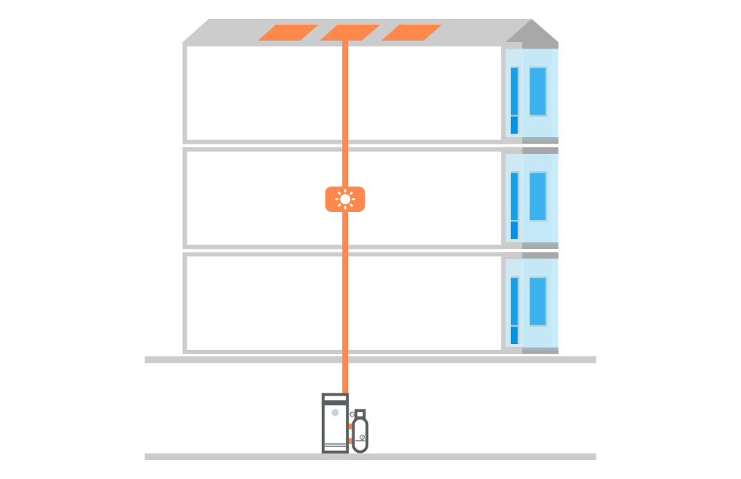
 | År | Månad | MWh | MWh | MWh | MWh | MWh
 | 2025 | jan
 | 2025 | feb
 | 2025 | mars
 | 2025 | apr
 | 2025 | maj
 | 2025 | jun
 | 2025 | jul
 | 2025 | aug
 | 2025 | sept
 | 2025 | okt
 | 2025 | nov
 | 2025 | dec
 | värme
 | VV
 | kyla
 | el
UPPMÄTT ENERGI FÖR HUSHÅLLSENERGI |  |  | El | Fjärrvärme | Gas
 |  |  | Levererad energi | Levererad energi | Levererad energi
 | År | Månad | MWh | MWh | MWh
 | 2025 | jan
 | 2025 | feb
 | 2025 | mars
 | 2025 | apr
 | 2025 | maj
 | 2025 | jun
 | 2025 | jul
 | 2025 | aug
 | 2025 | sept
 | 2025 | okt
 | 2025 | nov
 | 2025 | dec

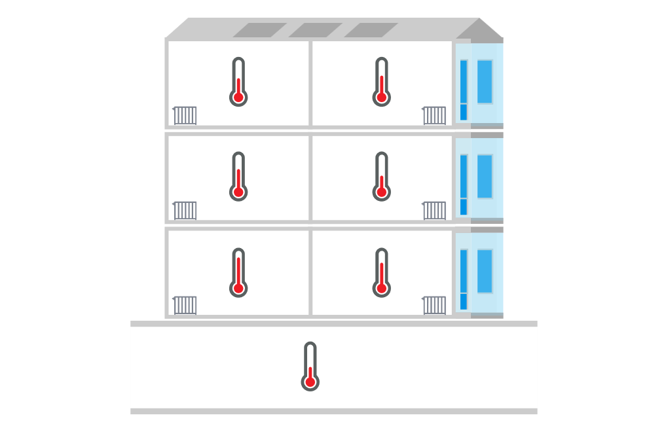
UPPMÄTT INOMHUSTEMPERATUR UNDER UPPVÄRMNINGSSÄSONGEN

Typ av rum/lokaler | Bostäder
Areaandel av Atemp i % | 100 | %
Uppmätt genomsnittlig inomhustemperatur | 23 | °C

Typ av rum/lokaler
Areaandel av Atemp i % |  | %
Uppmätt genomsnittlig inomhustemperatur |  | °C

OBS! Om inomhustemperaturen avviker på grund av ”installationstekniska brister”, ska normalisering med avseende på inomhustemperatur inte utföras. I sådana fall ska indatatabellen lämnas tom. Dock ska uppvärmningssäsongens start och slut anges under "Mätsystem" för normalisering av energianvändning på grund av avvikelser i internlaster.
Typ av rum/lokaler
Areaandel av Atemp i % |  | %
Uppmätt genomsnittlig inomhustemperatur |  | °C

Genomsnittlig inomhustemperatur | 23 | °C

Normal inomhustemperatur bostäder, °C | 21 | °C
Normal inomhustemperatur lokaler, °C | 21 | °C

